450g3
견 적 서

문화제연구소 |  | 귀하
전화 : | 033-251-5650
팩스 : | 033-263-5648
담당 :

아래와 같이 견적합니다.

견 적 합 계 : | ₩198,000
견 적 일 자 : | 2017-03-08
결 재 조 건 :

품 명 | 규 격 | 수 량 | 단 가 | 금 액 | 세 액 | 합 계 액
 |  |  |  | - | - | -
모니터 | hp 23er | 1 | 180,000 | 180,000 | 18,000 | 198,000
 |  |  |  | - | - | -
 | 23인치형 |  |  | - | - | -
 | 해상도:1920x1080(최대)/VGA 1개 |  |  | - | - | -
 | HDMI 1개, HDCP 지원 |  |  | - | - | -
 |  |  |  | - | - | -
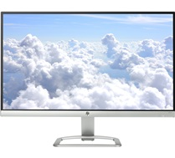
 |  |  |  | - | - | -
 |  |  |  |  | - | -
 |  |  |  |  | - | -
 |  |  |  |  | - | -
 |  |  |  |  | - | -

* 결제계좌 : 신한 110-138-600484 씨-넷 |  |  | 합 계 | 180,000 | 18,000 | 198,000
* 견적담당 : | 조규장(010-2910-7760)
* REMARK

